Help
Help bij RiboHep

Algemeen
het bestand RiBOHeP heeft drie tab-bladen:
1. Het Programma tab-blad. Hierin kan de gebruiker een jaarvracht en een spreiding invoeren en wordt onmiddellijk het vereiste aantal meetdagen getoond.
2. Het configuratie tab-blad. In dit tab-blad kan de gebruker zaken als bemonsteringskosten, het aantal lozingsdagen per jaar en de naam van het bedrijf invullen
3. Het tab-blad Help. In dit tab-blad wordt de werking van het bestand weergegeven.

Invullen van vereiste informatie
In de gele velden kan de gebruiker de benodigde invoer geven. De rest van de velden is beveiligd.

De basis voor het gebruik van RiBOHeP
Voor de berekening van de frequentie van meting, bemonstering en analyse als bedoeld in artikel 7.5, eerste en tweede lid, van de wet wordt gebruik gemaakt van de volgende formule:

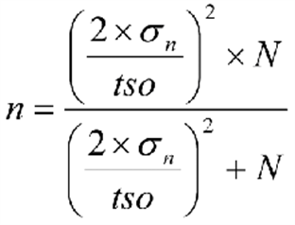

waarbij:
n = het berekende aantal meetdagen
tso = toelaatbare statische onnauwkeurigheid =
35/e ^0,000175*VeO, waarbij VeO = vervuilingswaarde met betrekking tot het zuurstofverbruik in een jaar van de in de oppervlaktelichamen geloosde stoffen.
N = het aantal dagen per jaar dat stoffen in oppervlaktewaterlichamen worden geloosd;
σ = spreidingspercentage in de meetwaarden, uitgedrukt ten opzichte van het gemiddelde van de hoeveelheden zuurstofverbruik van de afgevoerde stoffen in de etmalen waarop gedurende het heffingsjaar onderzoek heeft plaatsgehad.

